插件指令
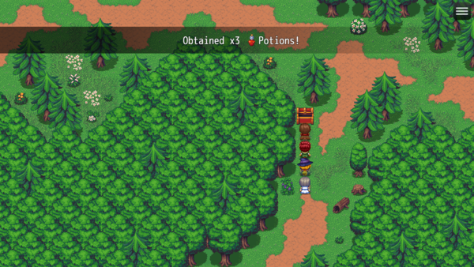
Gab 插件指令 |  | System Plugin Commands
Gab: Text Only | 仅文字 | System: Clear Gabs | 清除当前的，以及队列中的Gabs
 |  | System: Wait For Gab Completion | 使游戏等待，直到所有Gab都播放完毕。

Gab: Gab: Text + Face (Any) | 文字 + 脸图（任意）
Gab: Text + Face (Actor) | 文字 + 脸图（角色id）
Gab: Text + Face (Party) | 文字 + 脸图（队伍Index）
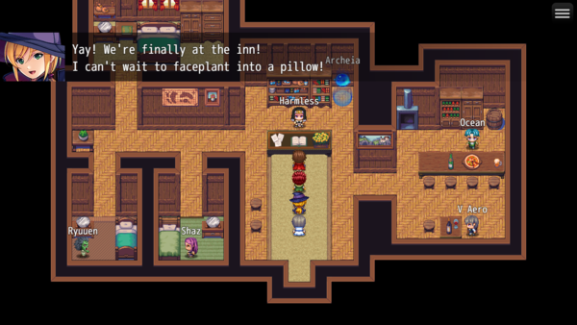

Gab: Text + Map Sprite (Any) | 文字 + 地图精灵（任意）
Gab: Text + Map Sprite (Actor) | 文字 + 地图精灵（角色id）
Gab: Text + Map Sprite (Party) | 文字 + 地图精灵（队伍Index）


Gab: Text + Sideview Actor (Any) | 文字 + SV精灵（任意）
Gab: Text + Sideview Actor (Actor) | 文字 + SV精灵（角色id）
Gab: Text + Sideview Actor (Party) | 文字 + SV精灵（队伍Index）

Gab: Text + Picture | 文字+图片
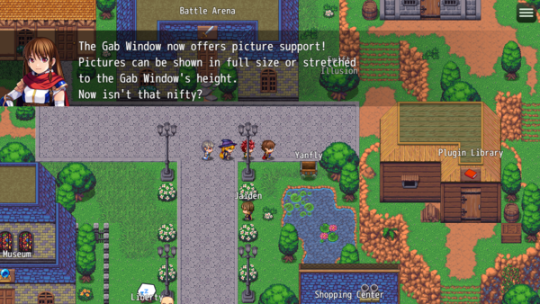

Optional Settings
暂略

